Sheet2
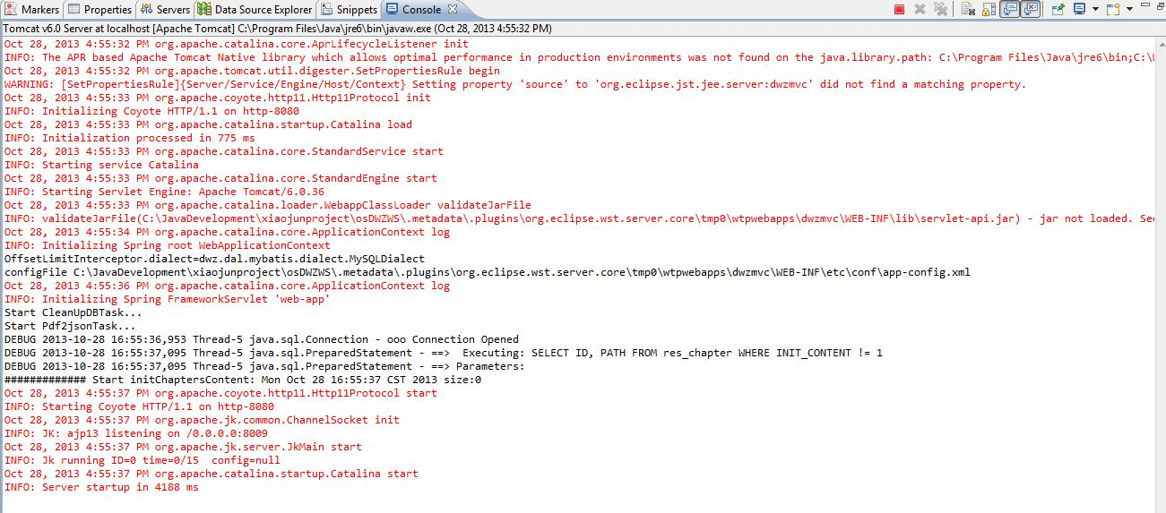
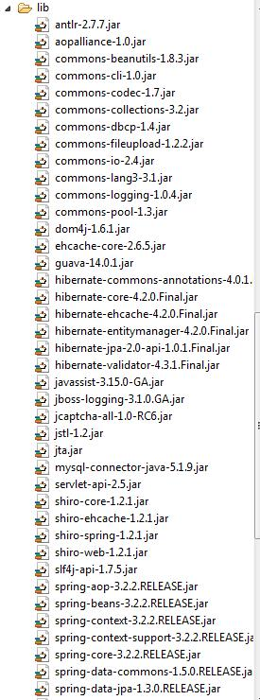
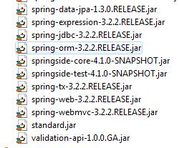
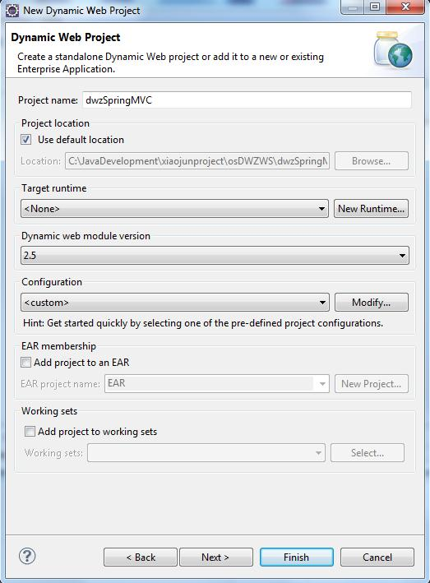

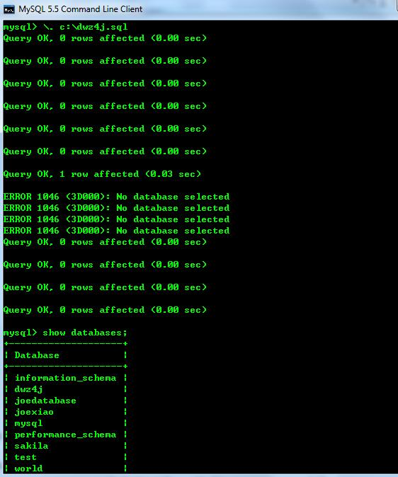

\. C:\dwz4j.sql
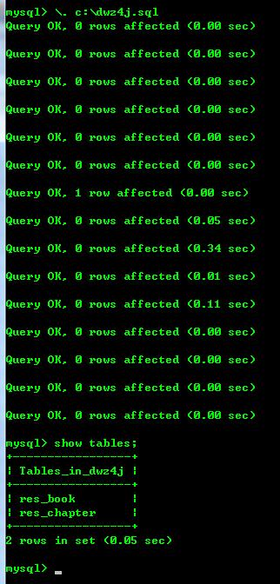

加入

表
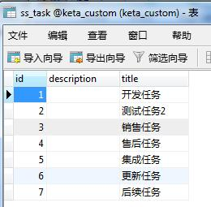
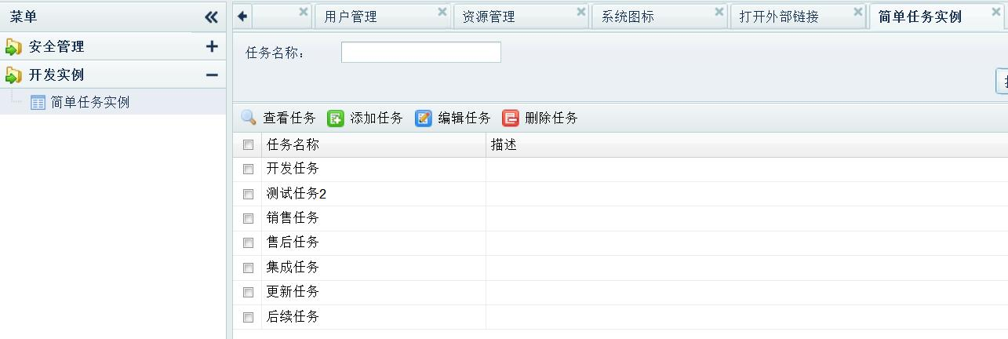
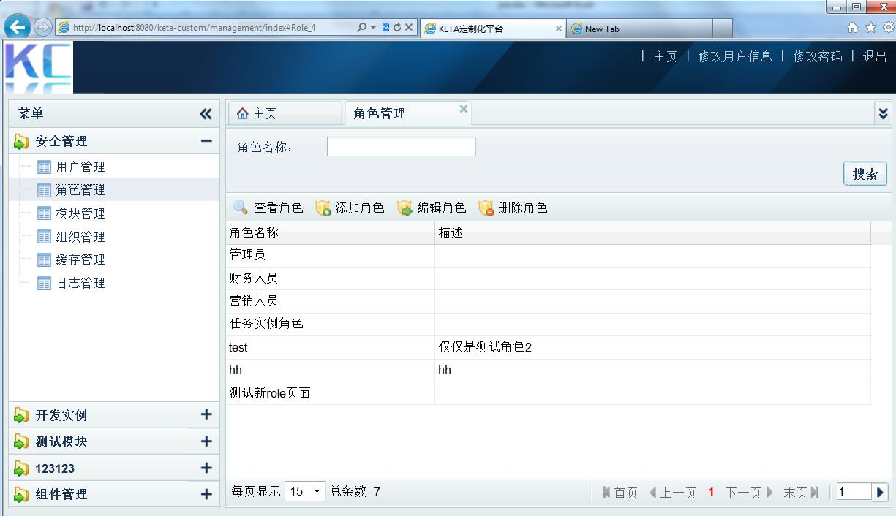

1 | 所有表
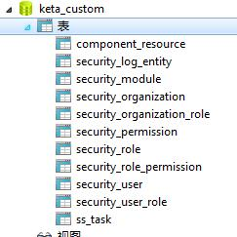
 |  | 一个登录用户，查看操作权限的步骤：
 |  | a) 先从security_user表里知道他属于那个组织。
 |  | b) 查看security_organization_role 看此组织有哪些权限
 |  | c) 查看security_user_role 看此人自己有哪些权限
 |  | d) 步骤b) c)的合集是此人的全部角色
 |  | e) 查看security_role_permission可知道登录用户有多少permission
 |  | f) 再根据security_permission表可知道他能操作多少个手风琴风格里的模块

2 | 左侧手风琴风格模块 security_module
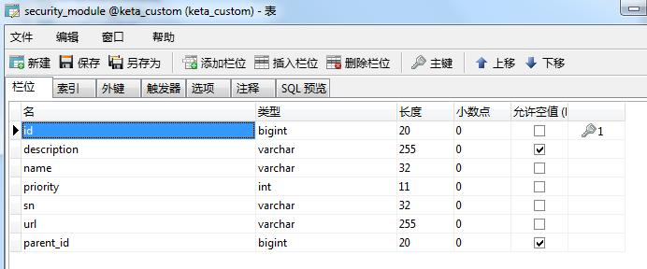

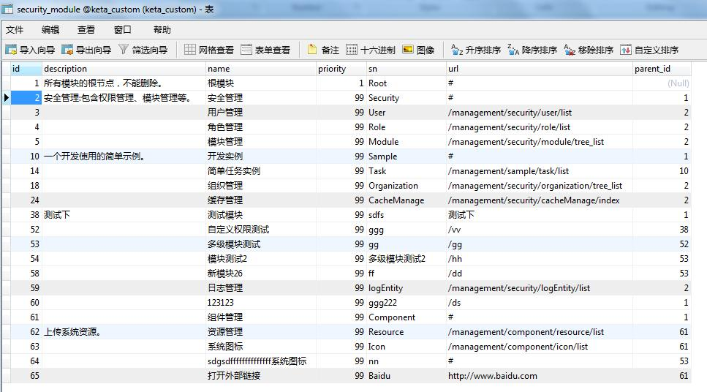

3 | 组织相关的表 security_organization

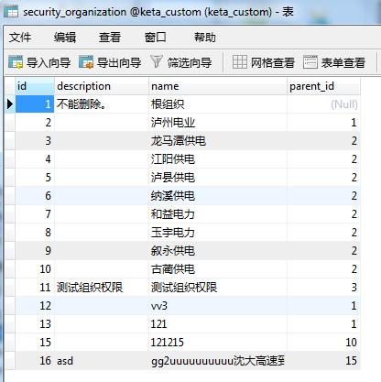
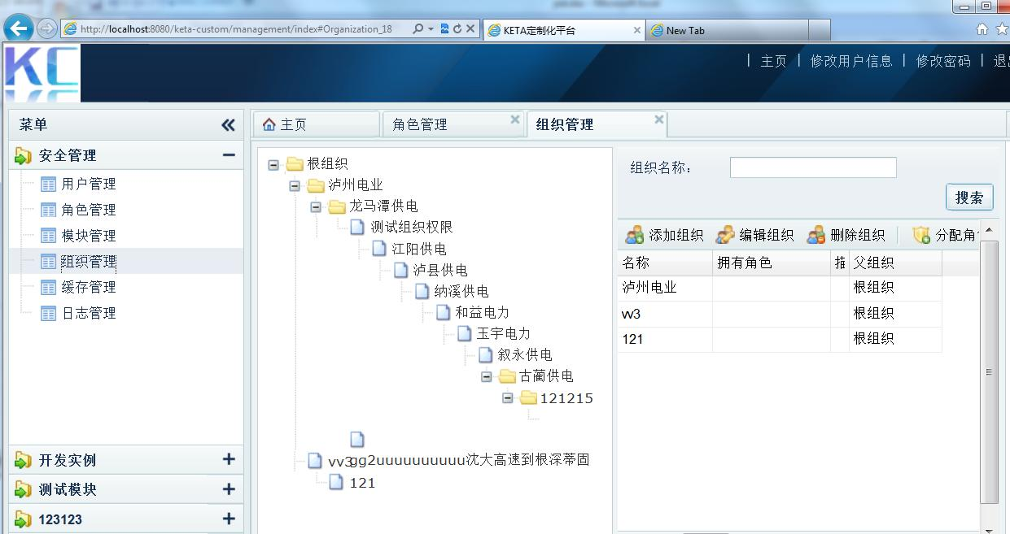

4 | 角色相关的表 security_role

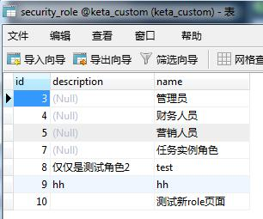
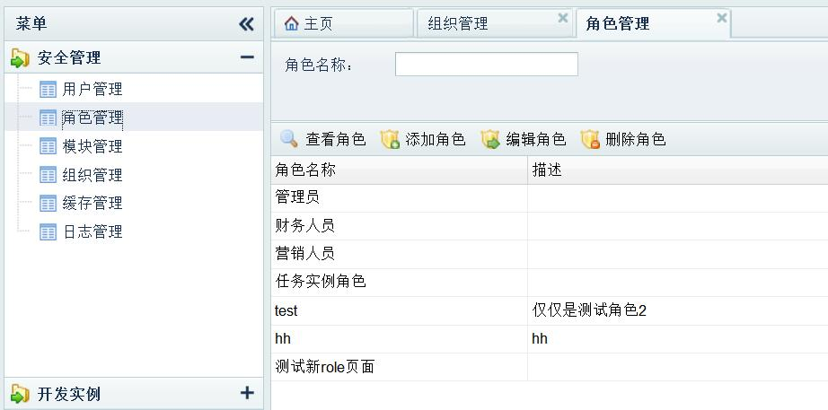

5 | 定义组织和角色的对应关系 security_organization_role

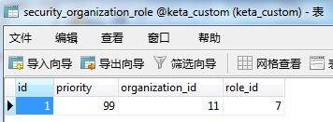

6 | 用户相关表 security_user
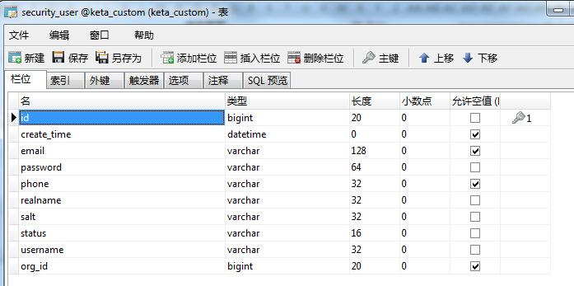

 |  |  | 属于何组织

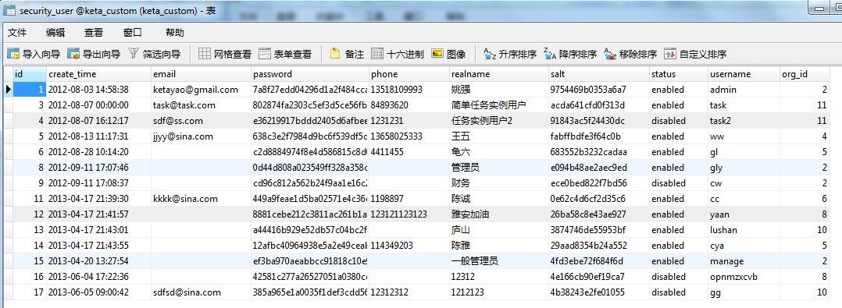

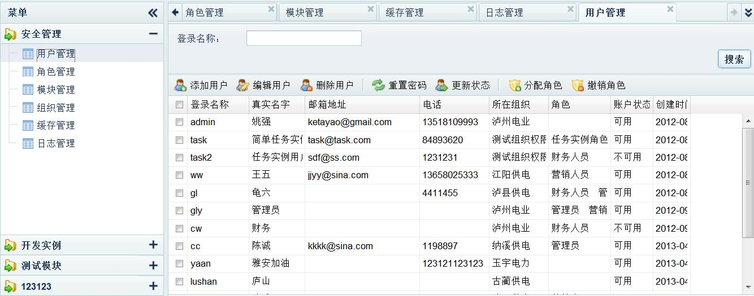

7 | 用户角色对应关系 security_user_role

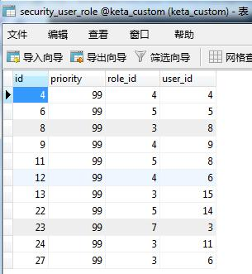

8 | 权限表 security_permission
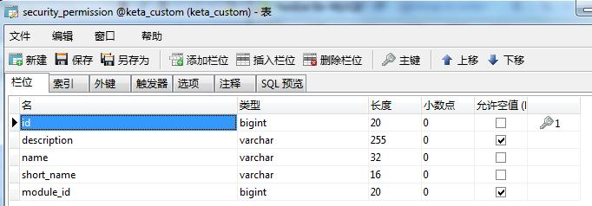

 | 左册手风琴里出现的每个module id这里都定义了权限：CRUD
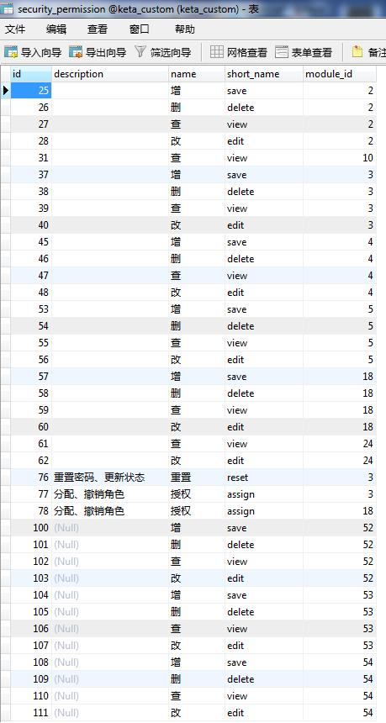
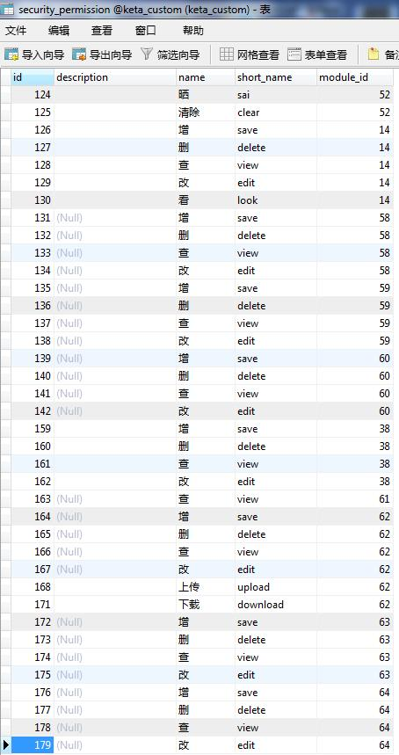

9 | 定义某角色能操作哪些module，匹配关系。 security_role_permission

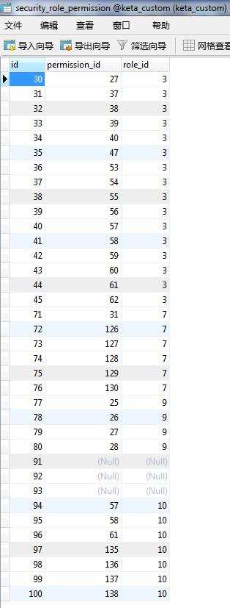

10 | 登录系统日志
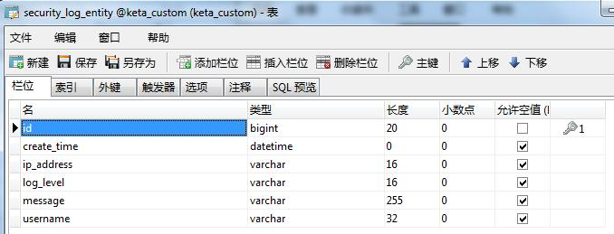

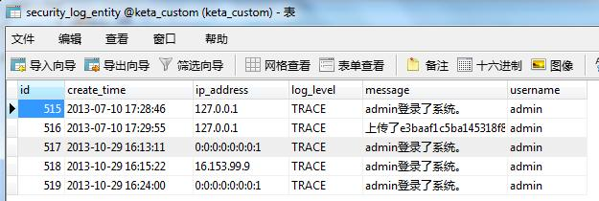



11 | 组建或资源管理 component_resource
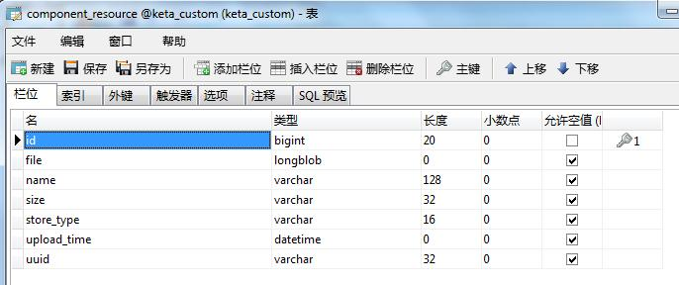

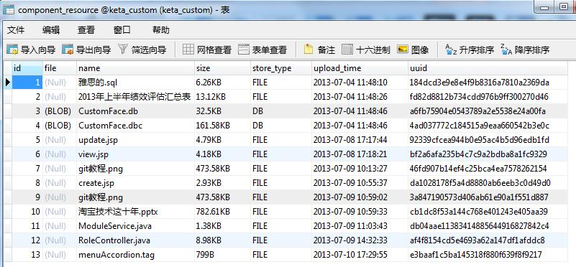

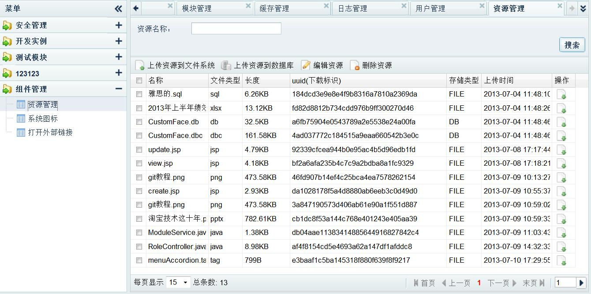

12 | 任务管理

